IAM
No. | Source System | Interface ID | IN/OUT | 맵핑정의 ID | 맵핑정의 항목 | 사용처 | Entity 분류 | 작업유형 | I/F정의서 | 적용순서 | 진행상태 | I/F Table | STG Table(표준화) | 비고 | 1 | Aplan 구분 | Source System | 작업유형 | Delta/Full Data | API/File | 비고 | 모듈 | 기존IF ID | ERP코멘트 | 유형 | 공수(M/D) | Batch Cycle | Batch Cycle Detail | Source/Target Table Name
38 | IAM | LEGI3532 | INBOUND | CP-04 | Role 권한 승인 정보 | SYS | M | 유지 | Y | 2 |  | ALIFCI_AUTH_ROLE | ALCDCM_AUTH_ROLE |  |  | System | IAM | 유지 | - | API |  | IAM | LEGI3532 CP-04.Role 권한 승인 정보 | IAM 박소영님/레이아웃 재정의 | 변경(상) | 5 | 2/Day | 11:30:00 AM / 04:30 PM | EX_IF_ROLE
39 | IAM | LEGI3531 | INBOUND | CP-04 | 계정 승인 정보 | SYS | M | 유지 | Y | 1 |  | ALIFCI_USER_ACCT | ALCDCM_USER_ACCT |  |  | System | IAM | 유지 | Delta | API |  | IAM | LEGI3531 CP-04. 계정 승인 정보 | IAM 박소영님/레이아웃 재정의 | 변경(상) | 5 | 2/Day | 11:30:00 AM / 04:30 PM | EX_IF_RES_USER
123 | IAM | LEGI3533 | OUTBOUND | CP-120 | 싱글플랫폼 Role 정보 | DP | M | 유지 | N |  |  |  | N/A

기타 |  |  | 기타 |  | SSO 연동

협의 필요사항
1. 기존 인터페이스 그대로 유지하면 될지 (EAI 타겟만 변경)
2. 계정 및 권한 신청 시 1) UI 접속 및 조회 권한 2) 데이터 수정 권한 3) 특별권한(원가) 로 관리할 것인지
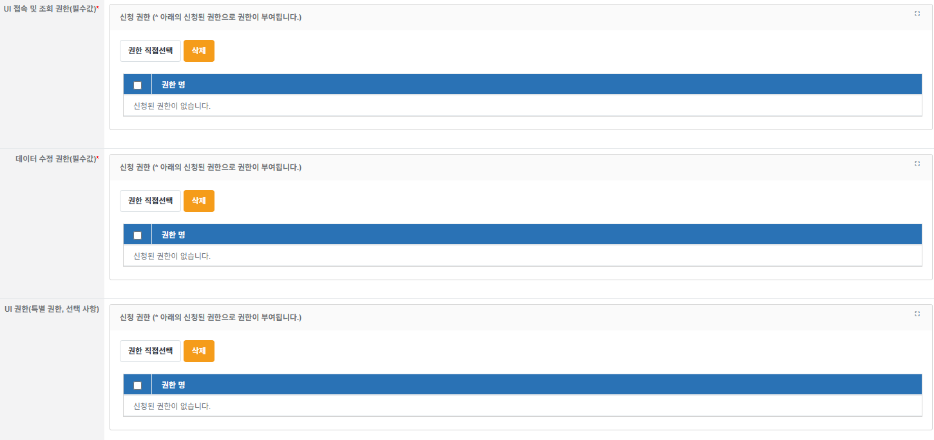

3. BI매트릭스 SSO 연동 방식 확인 요청 (IAM 담당자 협의 필요)

